Sheet1
 |  | y | X(min)
 |  | 0.203 | 174
 |  | 0.335 | 418
 |  | 0.35 | 426
 |  | 0.383 | 444
 |  | 0.588 | 1150
 |  | 0.618 | 1440
 |  | 0.638 | 1510
 |  | 0.655 | 1660
 |  | 0.47125

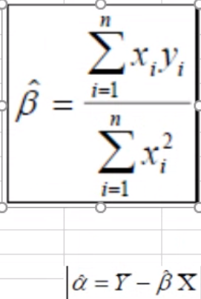
ln(x) | x' | x'^2 | y | y^2 | x'y | y est | y est | ln(x)
5.1590552992 | -1.390838959 | 1.9344330098 | -0.26825 |  | 0.37309255075 | 0.18065036438 | 0.18065036438 | 5.1590552992
6.0354814325 | -0.51441282567 | 0.26462055521 | -0.13625 |  | 0.070088747497 | 0.36376941878 | 0.36376941878 | 6.0354814325
6.0544393463 | -0.49545491192 | 0.24547556975 | -0.12125 |  | 0.06007390807 | 0.36773045452 | 0.36773045452 | 6.0544393463
6.0958245624 | -0.45406969576 | 0.20617928861 | -0.08825 |  | 0.040071650651 | 0.37637741444 | 0.37637741444 | 6.0958245624
7.0475172214 | 0.49762296317 | 0.24762861347 | 0.11675 |  | 0.05809748095 | 0.57522253459 | 0.57522253459 | 7.0475172214
7.2723983926 | 0.72250413438 | 0.52201222419 | 0.14675 |  | 0.10602748172 | 0.62220884166 | 0.62220884166 | 7.2723983926
7.3198649298 | 0.76997067162 | 0.59285483515 | 0.16675 |  | 0.12839260949 | 0.63212642294 | 0.63212642294 | 7.3198649298
7.4145728814 | 0.86467862316 | 0.74766912135 | 0.18375 |  | 0.15888469701 | 0.65191454869 | 0.65191454869 | 7.4145728814

6.5498942582 |  | 4.7608732175 |  |  | 0.99472912613

 | Beta | 0.20893837762
 | Alfa | -0.8972742799

